TUTORIAL
1º PASSO SELECIONAR DADOS -> TESTE DE HIPOTESES

2º SELECIONAR ATINGIR META - Preencher conforme abaixo:
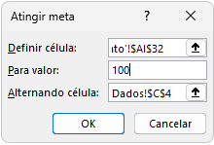

Definir célular: | 'Recibo de Pagamento'!$AI$32
Para Valor | VALOR DA COMISSÃO
Alternando célula: | Dados'!$C$4

3º SERÁ RESULTADO O VALOR DA COMISSÃO DESEJADO.

